公共ます調査記録表(C-3)
 |  |  |  |  |  |  |  |  |  |  |  |  |  |  | 公共ます調査記録表

 | 役務名： |  |  | ○○区下水道管路維持管理業務【ます取付管調査】 |  |  |  |  |  |  |  |  |  |  |  |  |  |  |  |  |  |  |  |  |  | 受託者：

調査日： |  |  |  |  |  |  |  |  |  |  | 地先名等： |  |  |  |  |  |  |  |  |  |  |  |  |  |  |  | ます番号：
 |  |  |  |  |  |  |  |  |  |  |  |  |  |  |  |  |  |  |  |  |  |  |  | ● 全景写真 （ 調 査 時 ）
□ ます 状 況 ： |  |  |  | 平 面 図 |  |  |  |  |  |  |  |  |  |  |  |  | ます及び周辺状況
 |  |  | 民地 |  |  | 歩道 |  | 車道 |  |  |  |  |  |  |  |  | 設置場所 |  |  |  | □ | 民地
 |  |  |  |  |  |  |  |  |  |  |  |  |  |  |  |  |  |  |  |  | □ | 舗歩道
 |  |  |  |  |  |  |  |  |  |  |  |  |  |  |  |  |  |  |  |  | □ | 舗車道
ＭＨ
 |  |  |  |  |  |  |  |  |  |  |  |  | 下 流 |  |  |  |  |  |  |  | □ | 道路
境界石
 | Ｌ＝ |  |  | ｍ |  |  |  |  |  |  |  |  |  |  |  |  | ますの種類 |  |  |  | □ | Ⅰ号
 |  |  |  |  |  |  |  |  |  |  |  |  |  |  |  |  | □ | C | □ | V | □ | Ⅱ号
 |  |  |  |  |  |  |  |  |  |  |  |  |  | Ｌ＝ |  | ｍ | □ | 汚 | □ | 雨 | □ | 特殊汚水
 |  |  |  |  |  |  |  |  |  |  |  |  |  |  |  |  |  |  |  |  | □ | 規格外
札下
 |  |  |  |  |  |  |  |  |  |  |  |  |  |  |  |  | 蓋の種類 |  |  |  | □ | 小型 |  |  | （ 調査時点のます全景写真を貼り付けること）
 |  |  |  |  |  |  |  |  |  |  |  |  |  |  |  |  |  |  |  |  | □ | 旧型
 |  |  |  |  |  |  |  |  |  |  |  |  |  |  |  |  |  |  |  |  | □ | 増強
 |  |  |  |  |  |  |  |  |  |  |  |  |  |  |  |  |  |  |  |  | □ | 鋳鉄
境界石
 |  |  |  |  |  |  |  |  |  |  |  |  |  | Ｌ＝ |  | ｍ | 取付管種 |  |  |  | □ | 塩ビ管
ＭＨ
 |  |  |  |  |  |  |  |  |  |  |  |  |  |  |  |  |  |  |  |  | □ | ＳＰ管
 | Ｌ＝ |  |  | ｍ |  |  |  |  |  |  |  |  |  |  |  |  |  |  |  |  | □ | 陶管
 |  |  |  |  |  |  |  |  |  |  |  |  | 下 流 |  |  |  | 取付管径 |  |  |  | φ
 |  |  |  |  |  |  |  |  |  |  |  |  |  |  |  |  | 民地側 舗装 |  |  |  | □ | 無
 |  | Ｌ＝ |  |  | ｍ |  |  |  |  | Ｌ＝ |  | ｍ |  |  |  |  |  |  |  |  | □ | 有
 |  |  |  |  |  | Ｌ＝ |  |  | ｍ |  |  |  |  |  |  |  | 境界石 |  |  |  | □ | 無 |  | ● ます内写真 （ 調 査 時 ）
 |  |  |  |  |  |  |  |  |  |  |  |  |  |  |  |  |  |  |  |  | □ | 有
 |  |  |  |  |  |  | Ｌ＝ |  |  | ｍ |  |  |  |  |  |  | ロードヒーティング |  |  |  | □ | 無
 |  |  |  |  |  |  |  |  |  |  |  |  |  |  |  |  |  |  |  |  | □ | 有
特記 |  |  |  |  |  |  |  |  |  |  |  |  |  |  |  |  |  |  |  |  | □ | 民地
 |  |  |  |  |  |  |  |  |  |  |  |  |  |  |  |  |  |  |  |  | □ | 歩道

□ ます 状 況 ： |  |  |  | 断 面 図
 |  |  |  |  |  |  |  |  |  |  |  |  |  |  |  |  | 継足管 |  |  |  | □ | 無
 |  |  |  |  |  | 排水設備接続 |  |  |  |  | か所 |  |  |  |  |  |  |  |  |  | □ | 有
 |  |  |  |  |  |  |  |  |  |  |  |  |  |  |  |  |  |  |  | cm |  |  | 個
 |  |  |  |  |  |  |  |  |  |  |  |  |  |  |  |  |  |  |  | cm |  |  | 個 |  | （ 調査時点のます内写真を貼り付けること）
 |  |  |  |  |  |  |  |  |  |  |  |  |  |  |  |  |  |  |  | cm |  |  | 個

ます深
 | ｈ＝ |  |  | ｍ

特記

図面記入例(別添図C-1）
図 面 記 入 例 | （別添図C－1）

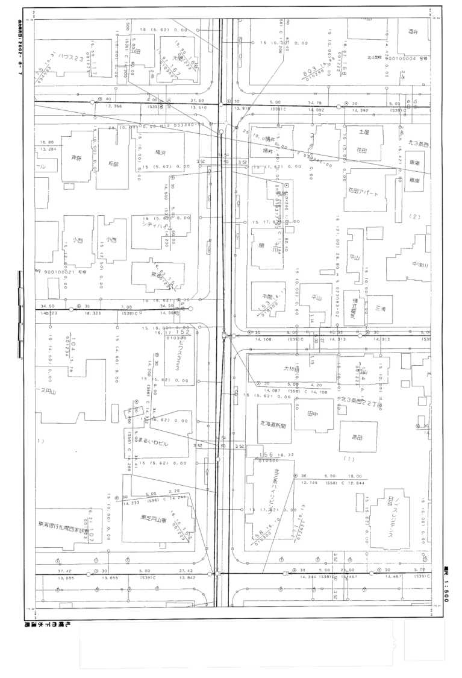

１５ （６．９０） １７．００ 塩ビ管
不明ます
127
調査ます
撤去ます
126-1
新たに増えたますは枝番表示とする。
128 修繕済み
129
（5．９5）
34．40
154
155
156
1．80
（5．15）
126
125
（5．９5）
49．20
48．60
（7．25）
（5．60）
16．80
（6．70）
32．75
157
公共ますが両方の図面に重複している場合、一方
を で囲み、残りはます番号のみの表示とする。
不明ます
152
153
0．90
（4．20）

152
153
154
155
156
126
125

修繕箇所の明示
管径（cm）
（取付管延長）（m）
下流人孔からの距離（m）

役務名：
【不明ます番号表】
○○区下水道管路維持管理業務【ます取付管調査】
(全〇枚の内〇枚)
127
153
か所
ます番号
【調査ます番号表】
126-1
ます番号
【撤去ます番号表】
155
ます番号
1
1
か所
か所
総調査数 〇〇か所
【調査数】
〇か所
不明ます、調査ます、撤去ますを除く公共ますの数
2

公共ます詳細図
図面ごとに、調査数の合計を記入する（不明ます・調査ます・撤去ますを含む）。

図面ごとに、不明ます・調査ます・撤去ますを除いた調査数を記入する。

図面ごとに、該当するます番号と数を記入する。

